상품제안서
스위스밀리터리 친환경 3단완전자동 세이프티우산+120g면사타올 | 상품코드: S40796

 |  |  |  |  |  |  | 02-713-8555 | www.synergygift.co.kr
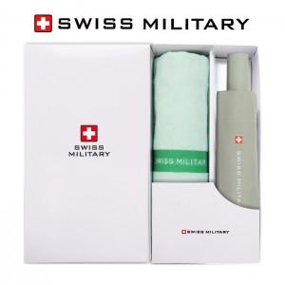

【상세/제작정보】 | <p><span style="font-size: 14pt;">※ 자수인쇄 디자인 난이도에 따라 인쇄비 편차 발생 됩니다.</span></p><p><span style="font-size: 14pt;">※ 기본수량 미만 발주 진행시 별도 문의 바랍니다.</span></p>

【인쇄/포장옵션】 | 실크, 자수, 원단실크1도 / 상하케이스

【공급단가】 | 수량 | 30~ | 100~ | 500~ | 1,000~ | 3,000~
*VAT별도 | 단가 | 16,900원 | 16,640원 | 16,250원 | 15,600원 | 14,950원

【상품 URL】 | https://www.synergygift.co.kr:443/src/goods_detail.php?gdno=40796

